Benchmark
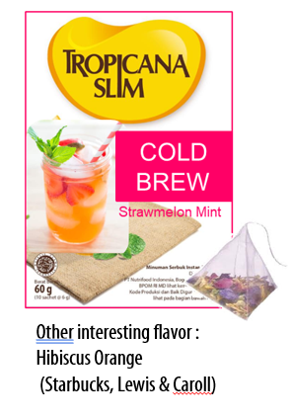
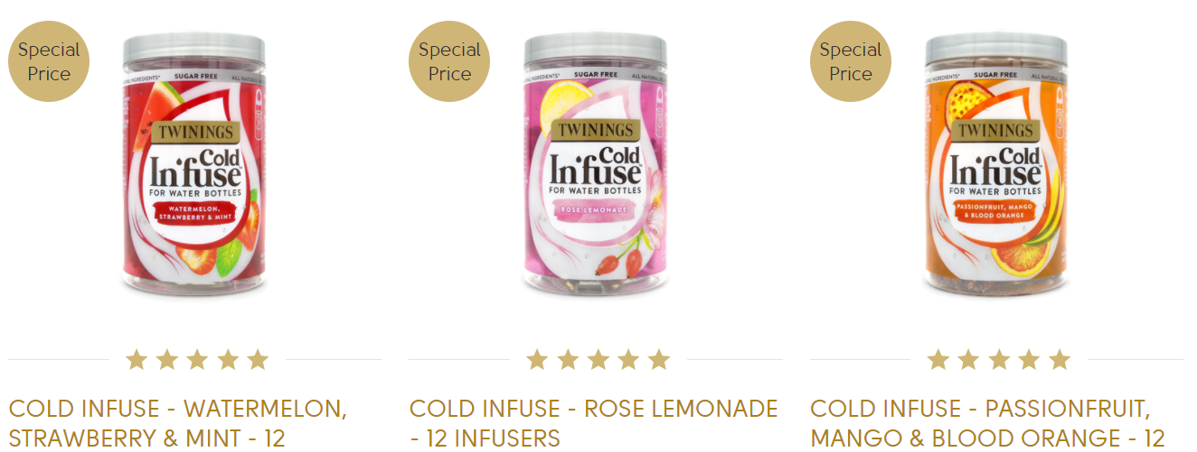
Price Comparison

Item | Vol/Weight | Satuan | HET | HET/vol (weight)
Twinnings Infuse Cold Water | 12 | sachet | 79,000 | 6,583.33

 | Produk TS = | 4 | sachet
 | HET = | IDR 26,333 | per box
 | Price List = | IDR 20,256 | per box
 | Bulatkan | 20,000 | per dus

